Shipment Manifest
Lista de embalaje - S26016
Recipiente: CDV - Misión Cristiana Camino De Vida
Fecha de envío: 8 de julio de 2026
Container # - TIIU5853232

Imagen | Marca | Cajas Totales | Peso de las bolsas | Pesp Bruto | Procedencia | Pais de Orgen | Fecha de Expriacion | Precio poe Caja | Notas | Valor (USD)
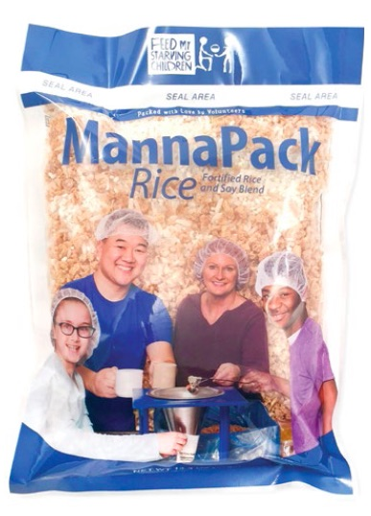 | MannaPack Rice | 1260 cajas | 1 kgs | 19847.841 Kgs. | Feed My Starving Children | Estados Unidos de America | Julio de 2029 | $3.968253968 USD | 35 palets que contienen 1260 cajas de MannaPackTM-Rice (bolsa de 14 bolsas de 1kgs.) Paquetes de harina de proteína de soja y arroz fortificado | $5,000.00
 |  |  |  |  |  |  |  |  | Valor Total | $5,000.00

